Stuten

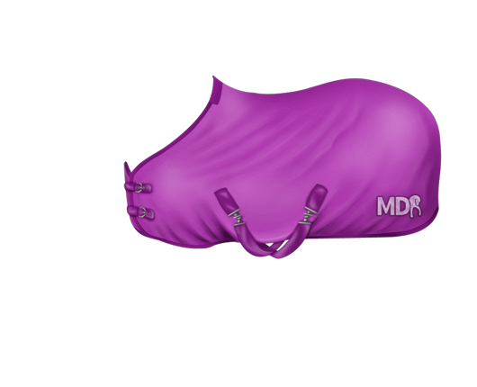
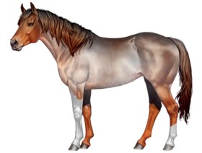
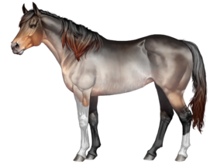
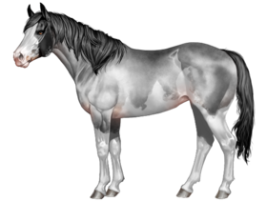
StutenListe | Kopf | Gebiss | Hals | Halsansatz | Widerrist | Schulter | Brust | Rückenlinie | Rückenlänge | Kruppe | Beinwinkelung | Beinstellung | Fesseln | Hufe | Besitzer | Genetik
(E) Galiya von Sora | hh Hh Hh hh | hh HH hh Hh | HH hH hH hh | hh Hh hh hh | hh hH hh Hh | hh hh hH hH | hH Hh Hh hh | hh hh hh Hh | HH HH Hh Hh | Hh hh hH hh | hh hH hh HH | hh hh hh Hh | hH hh hH hh | Hh hh hH hH | Hh hH hh Hh | hH hh hh hh | HH Hh hh HH | hh hh hH Hh | hH Hh Hh HH | hh hh Hh hh | hH hh hH hh | Hh hh hh Hh | hh HH hh Hh | Hh hh Hh hh | Hh HH HH HH | Hh hh hH hh | hH HH hh hH | Hh hh Hh Hh | Nawira13 | Sty E At D Cr RnTo
Doreen colorful *miau* | HH hH hh Hh | hh hh hH hh | hH hh Hh hH | hh HH hh hH | hh HH hh Hh | Hh hH hh Hh | Hh hH Hh hH | Hh hh Hh hh | hH hh hh hH | hH hh hH hh | hh Hh hh hh | Hh hh hh Hh | hh hh Hh hh | Hh hh Hh hH | hH hh hh hh | hh hh hh hh | hh HH hH Hh | hh hh hH Hh | HH hh HH Hh | hh hh hh hH | Hh Hh hh hh | hh hH hh HH | Hh HH HH hh | hH hh hh hh | HH HH hH HH | hh hh hh hh | Hh hh HH hh | hh hh hh Hh | Nawira13 | Sty Ap RnRn Rb
Van Ferro Chi A Lis | Hh hh Hh hh | hh hH hh hh | hh hH hh hH | hh hh hh hh | hh hH hH hh | hH hh hh hh | hH hh hh hH | hH hH hH hh | HH Hh HH hH | hh hh hH Hh | HH Hh hh HH | hH hH hH hh | hh HH HH hh | hh hh hh hh | hh HH hH hh | hh hH hh Hh | hh hH hh HH | hh hh hH hh | hH hH HH Hh | hh hH hh hh | hH HH hh hh | HH hh hh hh | hh hH hh HH | hh hh Hh hh | Hh Hh hh Hh | HH hh hh hh | Hh hh hH HH | HH hh hh Hh | Nawira13 | E At D Cr SB O
Sweet moment ~*Star*~ | Hh hh Hh hh | hh hh hh hH | hH hH hH hH | hh hh hH hh | hh hh HH hH | Hh hh hh hh | Hh hH hH hh | hh hh hh hh | Hh Hh hh Hh | Hh hH hH hh | Hh Hh HH hh | hh hH hh hh | HH hh Hh hh | hH hh Hh hh | HH HH hh hh | hh hH hH hh | hh hH Hh hH | hh Hh Hh hh | hH hH HH hH | hh hh hh hH | hh Hh hH hh | Hh hh Hh hH | HH hH hh hH | hh hH hh hh | hH hH hh Hh | hH hh hh hH | HH hh hH hh | hh Hh hh Hh | Nawira13 | E Ap Cr Ch Rn O Spl
(E) Kaya von Sora | hh hh Hh HH | hH hh hh hh | Hh hH Hh hh | hh hh hh hH | hH Hh hH hh | Hh hh hh hh | hh hh HH HH | hh hh hh hh | Hh hh Hh hh | Hh hH hH hh | hh hh Hh Hh | hh hh hh Hh | Hh Hh HH HH | hh hh hh hh | hH Hh Hh hH | hh hh hh Hh | hH HH hh hH | hh hh Hh hH | Hh Hh HH hh | hH hh hh HH | hh hH hh HH | Hh Hh HH Hh | hH hH Hh Hh | hh Hh hh Hh | Hh hh Hh hh | hh hh hh hh | hh hH hH hH | hH Hh hh hH | Nawira13 | E AtA1 D Cr SBSB O Spl
Amber colorful *miau* | hH hH hh hH | hh HH hh HH | hh hH hh hh | hh HH hh hh | hh hh hh hH | hh hh hh Hh | hH hh Hh Hh | hH hH hh hh | Hh Hh hH hh | hH hh hh hh | Hh hH hh hH | hH hh hh hh | hh Hh hH hH | hh Hh hh hh | hH HH hh hh | hh Hh Hh Hh | HH Hh Hh hh | Hh hh hh hH | hH hH hh hh | hH hh hh hh | hh hh HH HH | hh hh hh hH | Hh hh Hh HH | hH hh hh hH | hh hH hh HH | hh hH hh Hh | hh hh Hh HH | Hh Hh hH Hh | Nawira13 | At SBRn Spl
It’s a girl ~*Star*~ | hh hh Hh Hh | hh hh hH hh | Hh hh hh HH | hh hh hH Hh | Hh hH Hh hh | HH hh hh Hh | hh hH hH hH | hh hh HH hh | Hh hH Hh hh | hH hh hH Hh | HH hh Hh HH | hh Hh hH hh | HH hh Hh Hh | Hh hh hH hH | hH hh hH hH | hh hh hH hh | hH Hh hH hh | hh hh hh hh | hH hh hH Hh | hh hh hh Hh | hh hh Hh Hh | hh hH Hh Hh | hH HH hh hh | hh hh hH HH | HH hH hh Hh | hh Hh Hh hh | hh hh HH Hh | hh hh Hh hh | Nawira13 | E At DD CrCr SBTo Z O Spl
Gerda colorful *miau* | hh Hh hh hh | hh Hh hh hh | hh hH hh hh | hh hh hH hh | Hh hH Hh Hh | hH hh hh HH | hh Hh Hh hH | hh hH hh hh | HH hh Hh hH | hh HH hh hh | hH HH hh Hh | hh Hh hH hh | hh hH hH Hh | hh hh hH hh | hh Hh hH hH | HH hh Hh hh | hh HH hH hh | HH hh hh HH | HH Hh HH hh | hH hh HH hH | Hh hH HH Hh | hh hh Hh HH | HH HH hh HH | hh hh hh hh | hh hh hH Hh | hh Hh hh hh | HH Hh hH Hh | hH hh hh hH | Nawira13 | EE A1 D To SplSpl
SPZ* Last Day to Remember | hH hh hh hh | hh Hh hh hH | hH HH hh Hh | hh hh hH hh | hh Hh Hh Hh | Hh hh hh hh | hh hh hH hH | HH hh hH hh | Hh hh hH hh | hh HH hH Hh | hh Hh HH hh | hh hh Hh hh | Hh Hh hH hH | hh hh Hh hH | hh hH hH hh | hh hh hH hh | hh Hh Hh hh | hH hH hH hh | HH Hh hh Hh | Hh hh Hh hH | Hh HH hH hH | hH hH hh hh | HH Hh hh hH | Hh Hh hh hh | HH hh hH HH | HH hh hh hH | hH Hh hh hH | hh Hh hH hh | Nawira13 | EE SB
Moon's Blue Claws And Fangs | hh hH hh hh | hH hh hh hh | HH hh HH HH | hh hh hh hh | Hh hh Hh HH | hH Hh hh hh | hH HH hh hh | Hh HH hh hh | Hh Hh Hh hh | Hh Hh HH hh | hH Hh hh hh | hh HH hH Hh | hH hh hH hh | hh hh Hh hH | HH hH hh hH | hh hh Hh hh | hH hh hH hh | Hh hH hh Hh | hH hH hh hh | hh hh Hh hh | Hh hH hH hH | hH Hh hH hH | hh Hh HH HH | hh hH hh hH | hH HH hh Hh | hh hh Hh hH | Hh hH HH hh | Hh hh hh hh | Nawira13 | Sty E At D To Spl
Fauxpas ~*Star*~ | hH hH HH Hh | hh hh hH Hh | hH Hh hh HH | hH hh Hh Hh | hH hH hH hh | hh hh Hh hh | HH hH HH hH | HH hh hh hh | Hh Hh hh Hh | HH hh HH hh | hh Hh HH hh | hh Hh hh Hh | hH hh Hh hh | Hh hh hh hH | hH hh hH hH | Hh hh Hh hh | HH Hh hh hh | Hh hh hh hh | Hh hh hH hH | hH hh hh hH | Hh HH Hh Hh | hh HH hH hh | HH hH hh HH | hh hh hH hH | hH hH Hh Hh | hh hh hh hh | hh Hh HH hh | hh hh hh hh | Nawira13 | E CrCr Rn O
APHs Fine Girl ~Lii~ | Hh HH Hh Hh | hh hh hh Hh | HH Hh hH hh | hh Hh hh hh | hh Hh hh hH | hh Hh Hh hh | hH hh Hh hH | Hh hh hh hH | hH HH Hh hh | hh Hh hH hh | hH Hh hH HH | hh hh hh hh | hh hh Hh hH | hh Hh Hh HH | hh Hh hH HH | hh HH hh hh | Hh Hh HH hh | Hh hh hH hh | hH Hh hh HH | Hh hh hh hH | hh Hh hh hH | hh Hh HH hH | hh Hh hH Hh | hh hh hH hh | hH hh hh hH | hh hh hh Hh | hH hH HH hh | Hh hH hh hh | Nawira13 | E Cr Rn O Spl
~~APH~~ Rocksy -Cookie- | hh hh Hh Hh | hh hh hh Hh | Hh HH hh Hh | hh hh HH hh | hh hh hH hH | Hh hH hh hh | Hh hH hh hh | hH hH Hh hh | hh hh hH hH | hh hh hh Hh | hH HH hh HH | hh hh hH Hh | hh hh Hh Hh | hh hh hh Hh | HH Hh HH Hh | hh hh hh Hh | Hh Hh hH Hh | hh hh Hh hh | hH hh hH Hh | Hh hh hh hH | Hh hh hH hH | hH hh hh hH | Hh hH hh hH | Hh hh hh hh | Hh Hh hH hH | hh hh Hh hh | Hh hH HH hh | hh hh hh hH | Nawira13 | EE A1Ap D Cr SB O

